安装
全栈技术 | 前端，java，运维，架构
SpringBoot | 微服务架构，内嵌Tomcat运行项目

下载Spring Initializr项目方式一：
Spring官网 | https://spring.io
Spring官网下载Spring Initializr项目 | Projects 》Spring Boot 》底部的Spring Initializr.
Java Version选8 | 不然idea运行报错------java: 错误: 不支持发行版本 17
选择jar包 | Web 》Spring Web --- starter-web必备基础jar包
 | Template 》Thymeleaf --- web前端模板引擎
 | SQL 》JDBC API --- 连接数据库，需要连接再安装 安装了运行报错，是因为没有datasource连接数据库 Failed to configure a DataSource: 'url' attribute is not specified and no embedded datasource could be configured.
 | SQL 》MYSQL Driver --- mysql驱动
删掉文件 | .mvn、 mvnw、 mvnw.cmd、 HELP.md
下载Spring Initializr项目方式二：
idea新建Spring Initializr项目 | File 》New 》Project 》Spring Initializr
Java Version选8 | 不然idea运行报错------java: 错误: 不支持发行版本 17

idea操作

idea防止properties文件乱码设置 | File 》Settings 》Editor 》File Encodings 》Properties Files选UTF-8和打勾
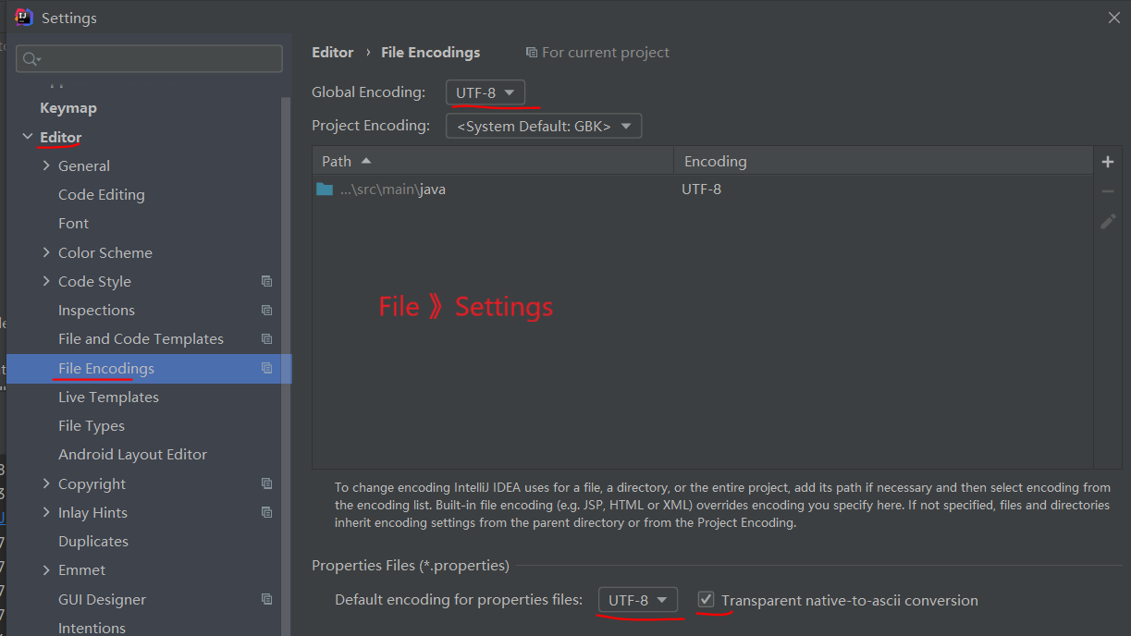

下载jar包
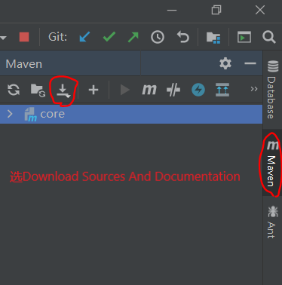

连接数据库操作
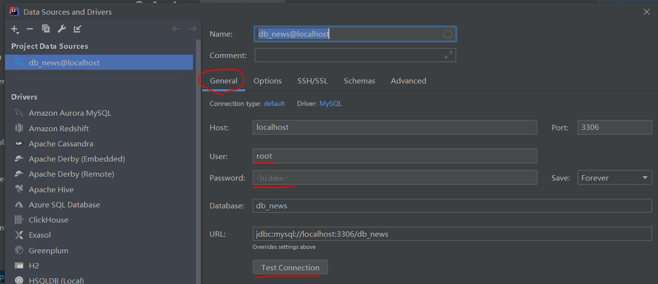
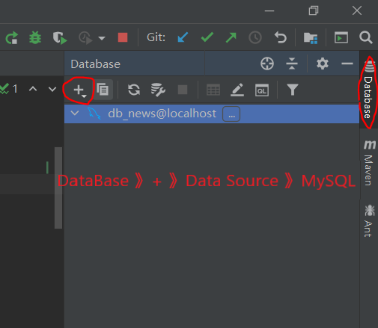
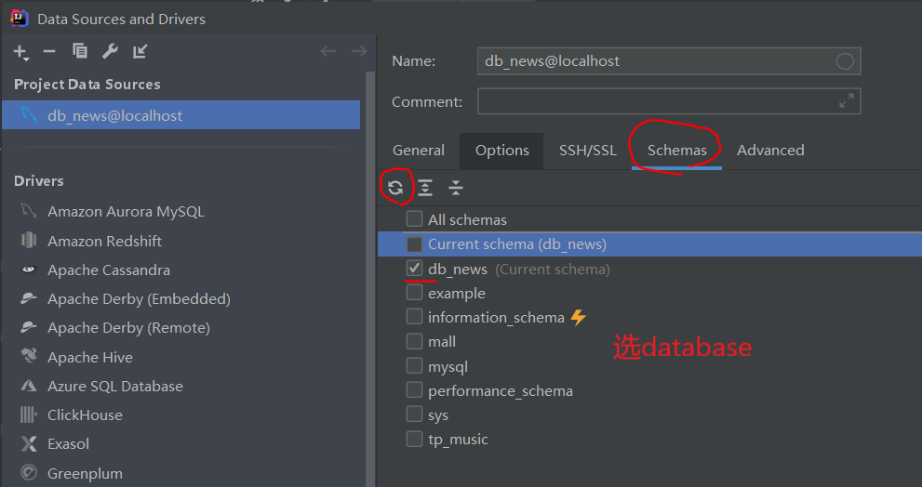

热部署，idea勾选自动部署 | File 》Settings
 | ctrl+shift+alt+/ 选择registy，将compiler.automake.allow.when.app.running勾选。
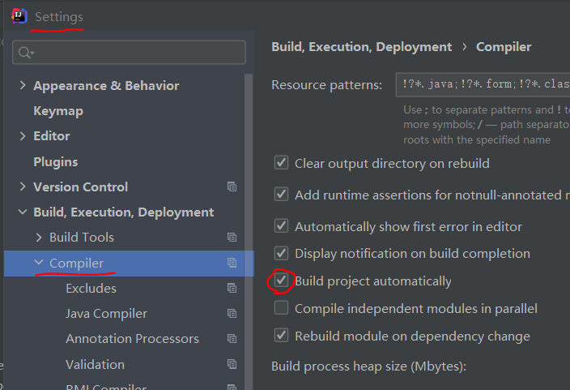

SpringBoot子父项目
新建父Spring Initializr项目 | 删掉src文件
新建子Spring Initializr项目 | 父项目右键 》New 》Module
继承 | 父pom.xml复制到子pom.xml 关系：spring-boot-starter-parent 《 父 《 子

打包项目
打包 | idea右边Maven 》 Lifecycle 》双击package
idea打开target文件夹目录 | target右击 》Show in Explorer
target文件夹打开cmd | 文件夹路径上输入cmd，Enter
cmd运行包 | java -jar ./demo-0.0.1-SNAPSHOT.jar
cmd参数，带到main方法里，优先级最高，不会互补 | java -jar ./demo-0.0.1-SNAPSHOT.jar --server.port=8087
 | java -jar ./demo-0.0.1-SNAPSHOT.jar --spring.config.location=D:/application.properties

操作系统环境变量,可以cmd运行包省带参数：
方式一：cmd | set spring.config.location=D:/application.properties
方式二：idea添加环境变量:

